상품제안서
(제작) 우드(원목) 컵받침 코스터 : MF6517 | 상품코드: F26872

 |  |  |  |  |  |  | 02-412-0044 | www.easy1.co.kr
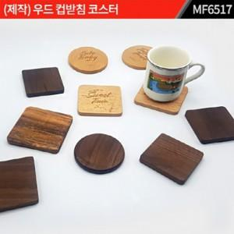

【상세/제작정보】 | * 주문제작 제품입니다. * 제품 사이즈 : 10 Cm / 11T(바닥 EVA 1T) * 재질 : 원목 * 인쇄 : 실크, 레이져 (비용 별도) 포장 별도 문의 *포장별도문의

【인쇄/포장옵션】 | / 포장불가능

【공급단가】 | 수량 | 1,000~ | 2,000~ | 3,000~ | 5,000~ | 10,000~
*VAT별도 | 단가 | 4,000원 | 3,930원 | 3,840원 | 3,740원 | 3,680원

【상품 URL】 | https://dev.easy1.co.kr:443/src/goods_detail.php?gdno=26872

